Запчасти
 | Техническое описание ТМЦ по заявке ЦЗЛ на 2 квартал
№ | Наименование детали (Англ.) | Наименование детали (Рус.) | Единица измерения | Кол-во | Номер детали (или артикул) производителя | Спецификация, марка и/или модель | Полная техническая характеристика | Производитель, бренд (указать обязательный или рекомендованный) | Из какого материала изготовлен | Где используется (участок, агрегат, оборудование и др.) | Краткое описание и цель использования | Фото бирки (шильдика) | Фото (общий вид)
1 | Glossmeter Elcometer 480 | Блескомер Elcometer 480 | комплект | 1 |  | J480T-268 | Блескомер Elcometer 480 Модель T c углами измерения: 20°, 60°, 85°. Диапазон измерения: 20°: 0 - 2,000GU; 60°: 0 - 1,000GU; 85°: 0 - 160GU. | Elcometer Limited |  | ЦЗЛ ЛХА | Проведение фотометрического измерения блеска полимерного покрытия горячеоцинкованного проката с полимерным покрытием при входном контроле ЛКМ и приёмо-сдаточных испытаниях готовой продукции. Комплект поставки: 1. Блескомер Elcometer 480 - 1 шт, 2. интегрированная калибровочная пластина с низким блеском T48024798-LC Номинальное значение: 22GU при 60° -1шт. 3.интегрированная калибровочная пластина с средним блеском T48024798-MDC Номинальное значение: 55GU при 60° -1шт. 3. сертификат калибровки производителя в комплекте поставки.- 1 шт , 4. сертификат калибровки блескомера и калибровочных пластин - 3 шт, 5. батареи типа AA - 2 шт, 6.ремешок на запястье-1 шт, 7.инструкция по эксплуатации- 1шт, 8.пластиковый чемодан для переноски -1 шт, 9.программное обеспечение ElcoMaster™ (Модель T) -1 шт, 10.кабель USB (Модель Т); 11.Ткань для очистки калибровочной пластины. | 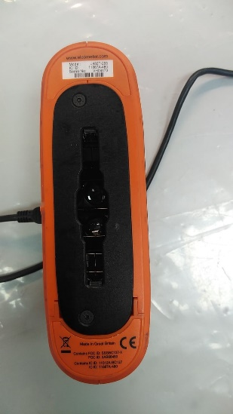 | 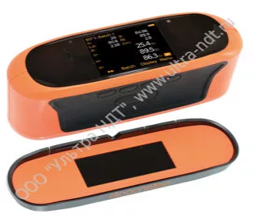
 | Ведущий инженер | _Макарова И.В._ | _________
 |  | Ф.И.О. | подпись

